框图
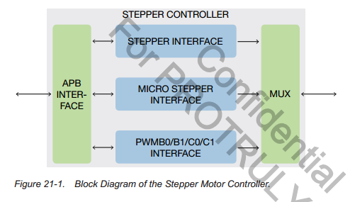

ST MST PWM 通过 MUX 复用一些接口

公式
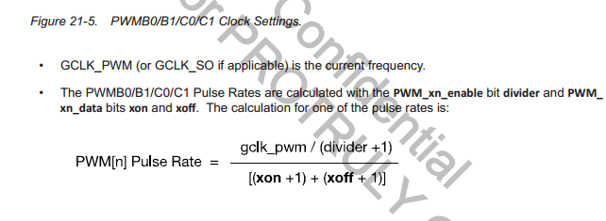
占空比通过xoff 和xon设置

通常使用PWM clock(GCLK_PWM) 作为 source clock，GCLK_PWM一般由GCLK_APB分频获得，也可以通过软件设置由GCLCK_SO（sensor CLK）分频

PWM_CLK = SOURCCE_CLK/(divider+1)

PWM Pulse Rate ：

